server
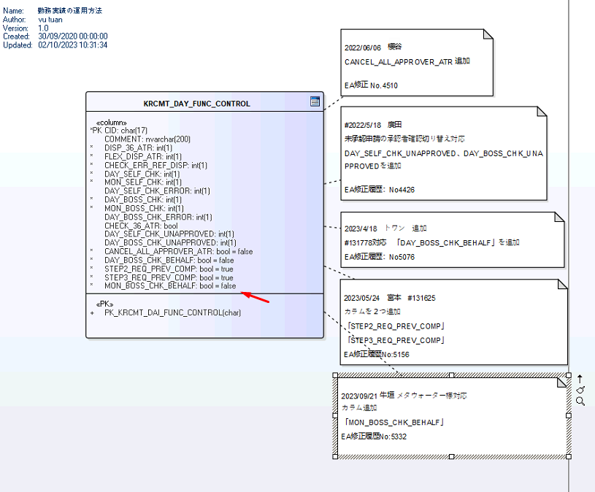
PG | Screen | メニュー別OCD | Note | Coding time | Assign
1 | KDW006- 勤怠項目前準備
 |  |  | 1. Thêm một trường trong <<AggregateRoot>> 本人確認処理の利用設定, xác định ảnh hương, fix ảnh hưởng | 1
 |  |  | 2. Thêm một column trong bảng KRCMT_DAY_FUNC_CONTROL, thêm trường trong entity, hàm toDomain, toEntity, hàm lấy dữ liệu của repository | 0.5

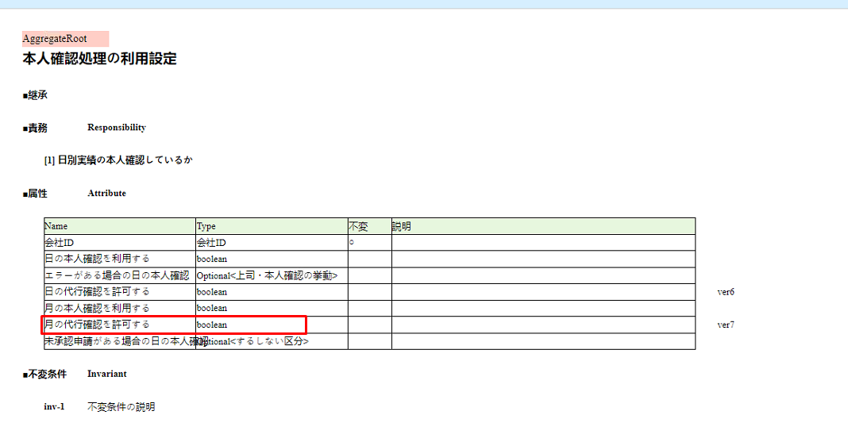

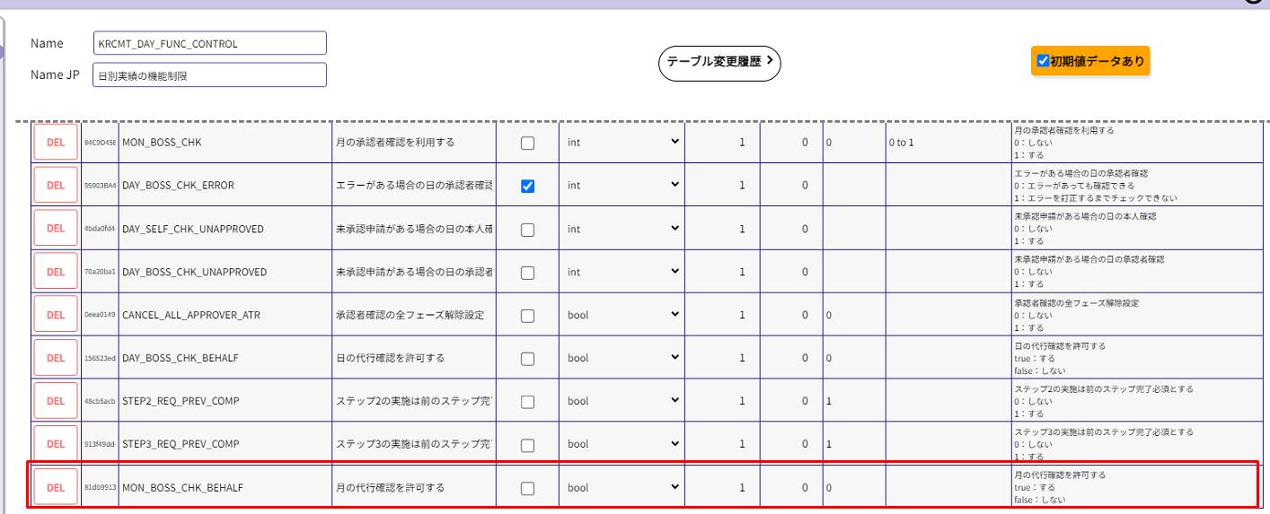

 |  |  | Tổng | 1.5

UI
Screen | Screen name | Jobs | Note | Coding time | Screen Image
KDW006- 勤怠項目前準備
 | 項目定義
 |  | xhtml - html/binding/control | 9 item | 2.25
 |  | MVVM (dựng model, useCase, services) |  | 2
 |  | Css |  | 0.5

 | 項目制御 |  |  |  | 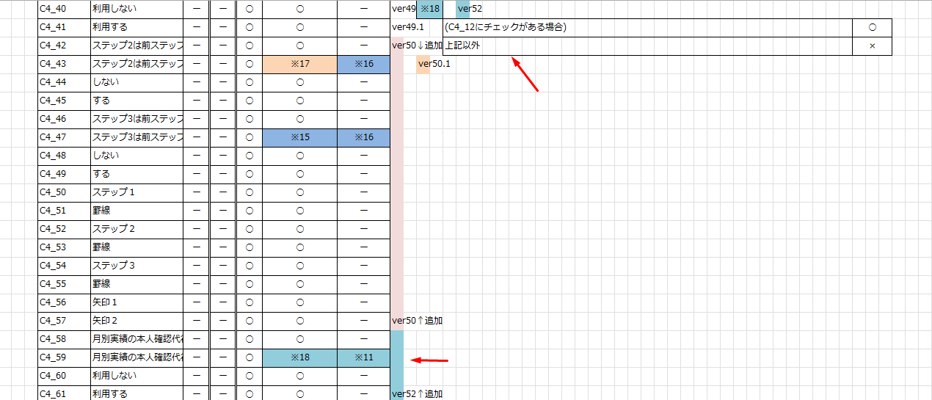
 |  | Xác định và code logic | 2 điều kiện ※18 và ※11 | 1

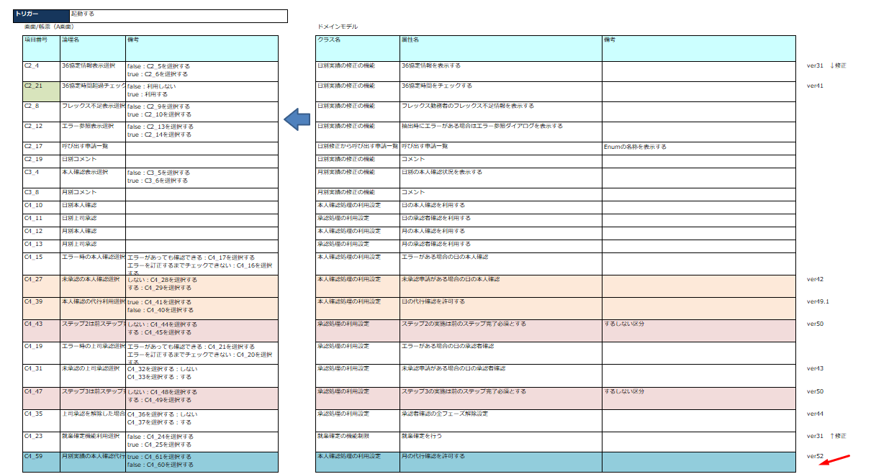
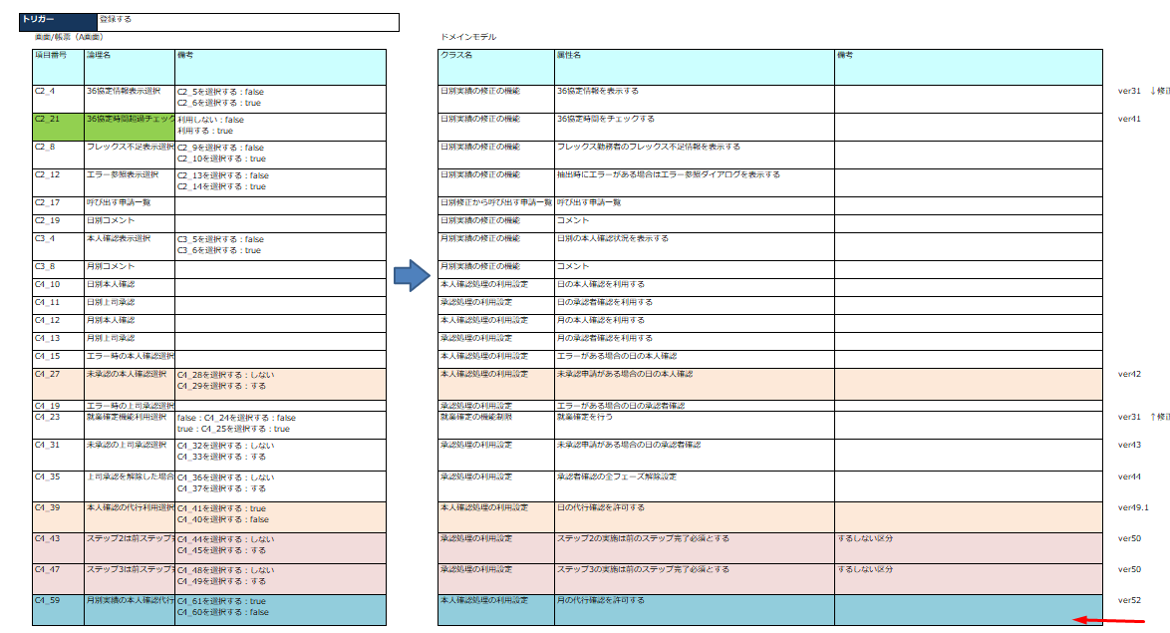
 | 項目移送表
 |  | binding dữ liệu giữ server và ui |  | 1

マスタリスト設計書-KDW006- 勤怠項目前準備
 | 機能制限_出力イメージ
 |  | Xác định vị trí |  | 0.5
 |  | Thêm 1 field |  | 0.5

 | 機能制限_項目定義
 |  | Xác định và binding dữ liệu cho B12_25 |  | 0.5
 |  | Xác định và binding dữ liệu cho B11_22 |  | 0.5

 | 機能制限_項目移送表
 |  | Xác định và binding dữ liệu giữa UI và server |  | 0.5

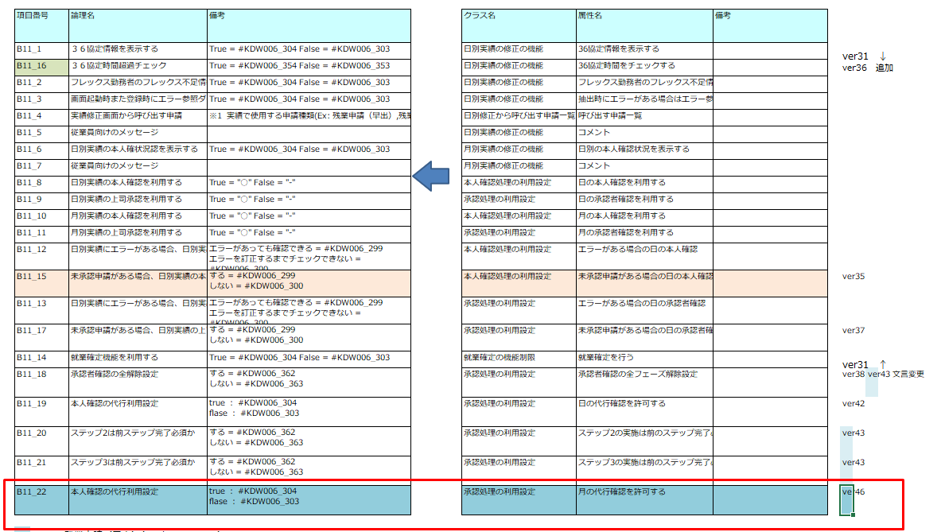

KDW003-A-日別実績の修正 |  |  |  |  | 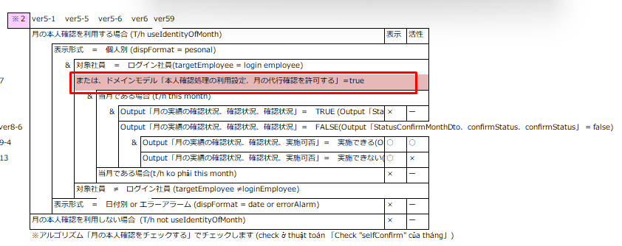
 | 項目制御
 |  | Xác định vị trí code, tham số, logic code |  | 1.5
 |  | Code xử lý |  | 1

 |  | Xác định vị trí code, tham số, logic code |  | 1.5 | 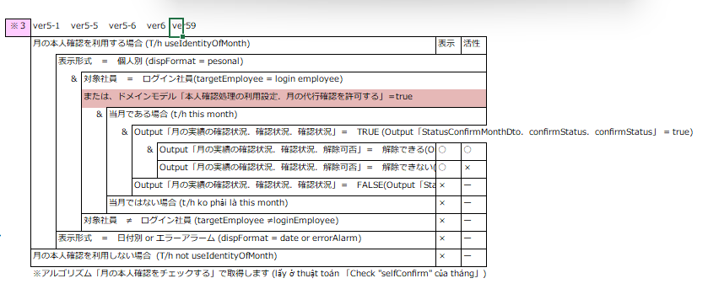
 |  | Code xử lý |  | 1

KMW003-A-月別実績の修正
 | 項目制御
 |  | Xác định vị trí code, tham số, logic code | 2 điều kiện hiển thị | 2
 |  | Code logic ẩn hiện cho 2 item A5_1 và A5_6 |  | 2

 | グリッド項目制御
 |  | Xác định vị trí code, tham số, logic code | 1 điều kiện | 1
 |  | Code logic ẩn hiện cho item G8_6 |  | 2

 |  | Xác định vị trí code, tham số, logic code | 1 điều kiện | 1

 | 詳細定義
 |  | Xác định vị trí code, tham số, logic code |  | 2

KDWS03-日別実績の修正
 | 項目制御
 |  | Xác định vị trí code, tham số, logic code | 1 điều kiện | 1.5
 |  | code điều kiện ẩn hiện của 3 item A3_2. A3_3, A3_14 |  | 1

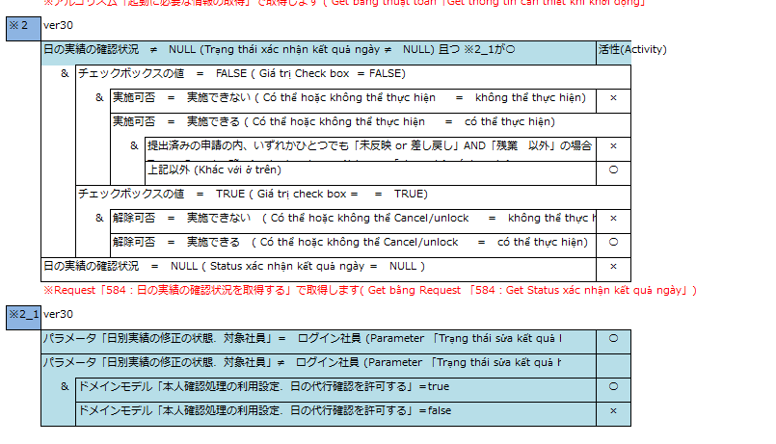
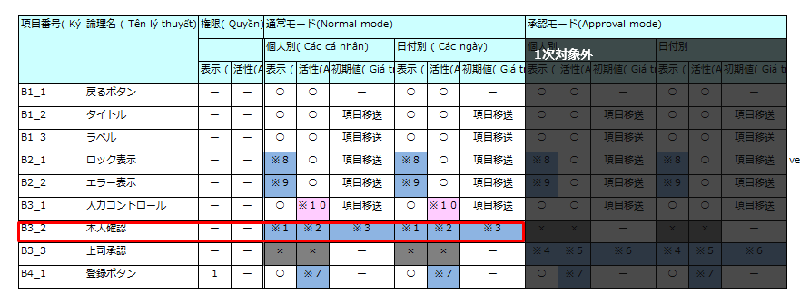
 |  | Xác định vị trí code, tham số, logic code | 2 điều kiện | 3
 |  | code điều kiện ẩn hiện của item B3_2 |  | 1

 |  |  | Tổng | 30.75

